DM35RQL086 (CM278)功能测试
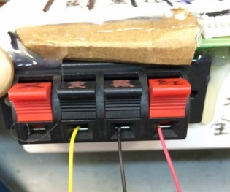 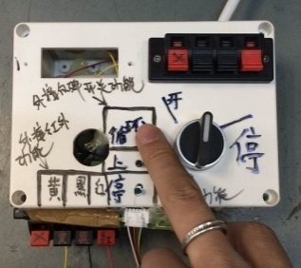 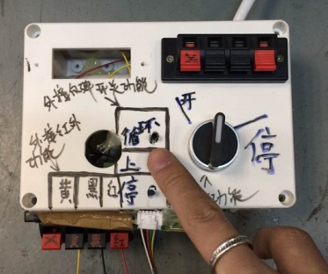 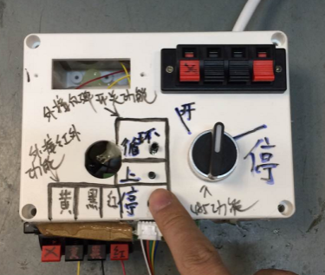 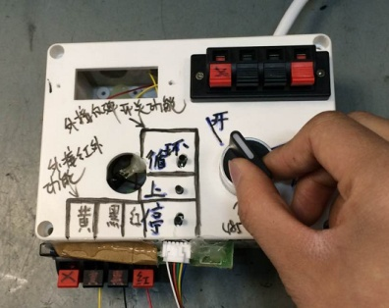 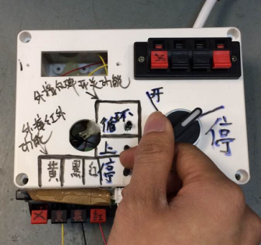
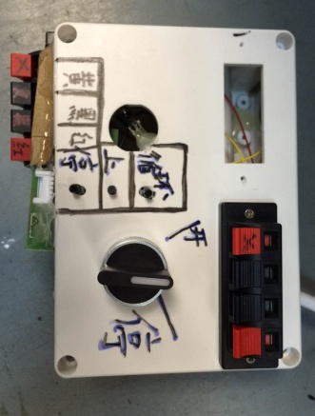
1.取专用的通电治具
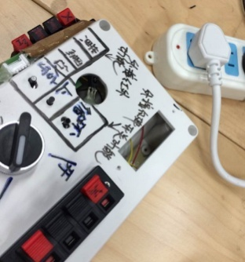
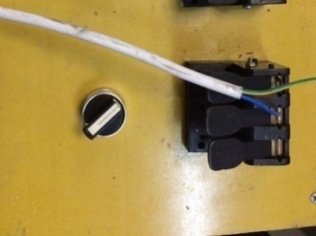
2.通电
测试盒、电机接入电源
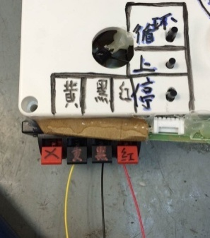
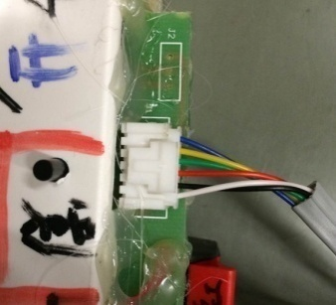
3.接线
将成品电机的黄、黑、红按测试盒上提示接入琴键，6P排插按图示方向接入测试盒上的插座
4.1.测试------红外功能测试
DOOYA 作业指导书JS-9-1.123 C/00
适用类型：R型电机 [CM278#](230V与120V通用) | 制程站别：功能测试 | 人数：1 | 标准工时： | 日期：2018/11/29
作业步骤：

★此站可放置于噪音房
测试盒
插头
★120V电机通电接120V电源，但通电治具依旧接230V电源
4.2.测试------外接反弹开关功能测试
电机
电源线
红外遥控器对准测试盒上的红外接收头，红外遥控器无需对码，可直接对电机进行上、停、下控制表示红外功能测试正常
红
外
接
收
头
4.3.测试------485功能测试
遥控器未对准红外接收头，NG
★三级支架面向自己，红外遥控器按上行键，必须电机为逆时针方向运行
逆时针方向运行
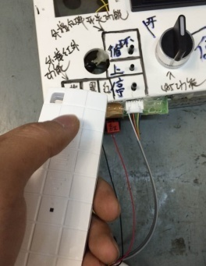 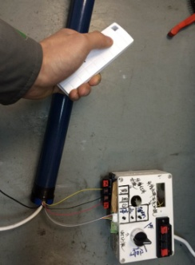

压到绝缘皮，NG
按一下测试盒上的“循环”按键，电机开始朝一个方向运行，再按一下“循环”按键，电机停止，再按一下“循环”按键，电机朝另一个方向运行
按一下测试盒上的“上”按键，电机逆时针运行
按一下测试盒上的“停”按键，电机停止运行
测试盒上的开关打至“开”，电机开始运行，测试盒上的开关打至“停“，电机停止运行，表示485功能测试正常
以上3项测试均通过，表示测试合格

